PRESENTATION
TABLEAU DE BORD TMS

Cet outil vous permet d’établir un tableau de bord qui a pour objectif d'aider l'entreprise à suivre l'évolution du risque de TMS/lombalgies et de disposer d'indicateurs quantitatifs de suivi de la démarche. Il doit être renseigné annuellement et mis à disposition des acteurs de l'entreprise pour les guider dans la démarche de prévention des TMS et des lombalgies. Il est complémentaire de l'outil Evaluation de la démarche de prévention des TMS qui concerne le déroulement de la démarche. | 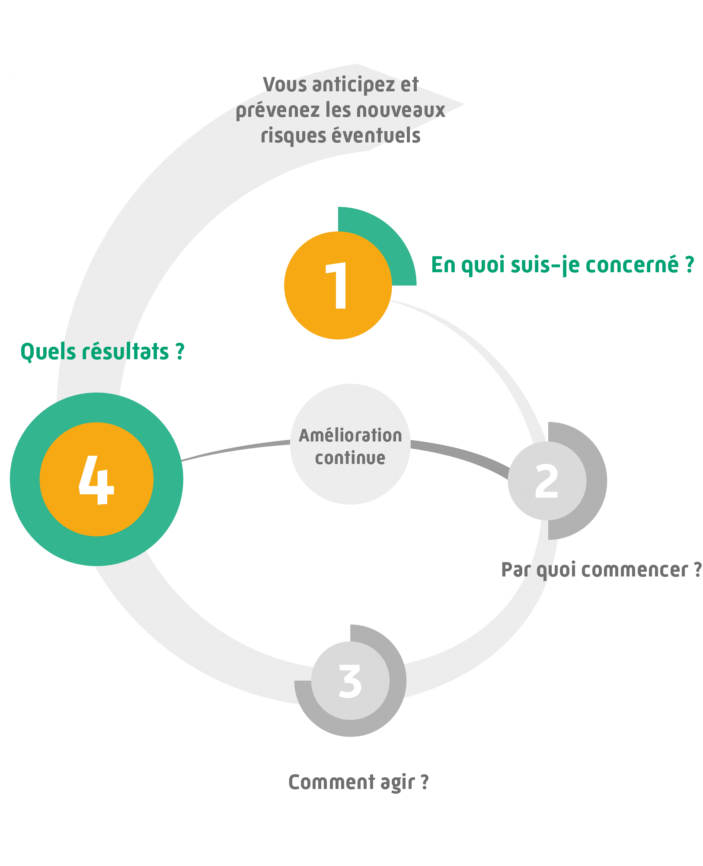

Les indicateurs portent sur : - La santé sécurité des salariés (accidents du travail, maladies professionnelles, inaptitudes prononcées ou propositions de mesures individuelles d'aménagement ou d'adaptation du poste effectuées par le médecin du travail). - Les aménagements de postes réalisés pour favoriser l'aide à la reprise et/ou le maintien au travail. - Le dialogue social au sein de l'entreprise. - La performance de l'entreprise et d'autres indicateurs doivent être également suivis (taux de plaintes de TMS suivi par le Service de santé au travail, turnover, absentéisme…). Leur choix est propre à chaque entreprise. La construction de ce tableau de bord vous permettra de dresser un état des lieux nécessaire à l’étape 1 de votre démarche. Son suivi régulier contribuera au pilotage et à l’évaluation de votre démarche, nécessaire à l’étape 4. L’onglet « Tableau de bord » reprend les indicateurs indispensables. L’onglet « Indicateurs complémentaires » vous propose des indicateurs pouvant enrichir votre tableau de bord.

L’outil « TABLEAU DE BORD TMS » constitue un outil d’aide au suivi, qui s’utilise dans le cadre de la démarche TMS Pros. Les résultats issus de cet outil sont basés exclusivement sur les données renseignées par l’utilisateur sous son entière responsabilité. Aussi, la sécurité des éventuelles données personnelles renseignées dans l’outil devra être assurée par l’utilisateur conformément à la réglementation. L’outil « TABLEAU DE BORD TMS » a été développé par l’Institut national de recherche et de sécurité (INRS) et le réseau Prévention (Cnam – Carsat/Cramif/Cgss) détenteurs des droits d’auteur. Il est interdit de reproduire pour un usage autre que privé cet outil, de l’adapter, de le modifier sans autorisation préalable. Cet outil a été conçu pour fonctionner de manière autonome et ne nécessite en aucune manière de mises à jour informatiques ou d’action quelconque de maintenance.

